画像
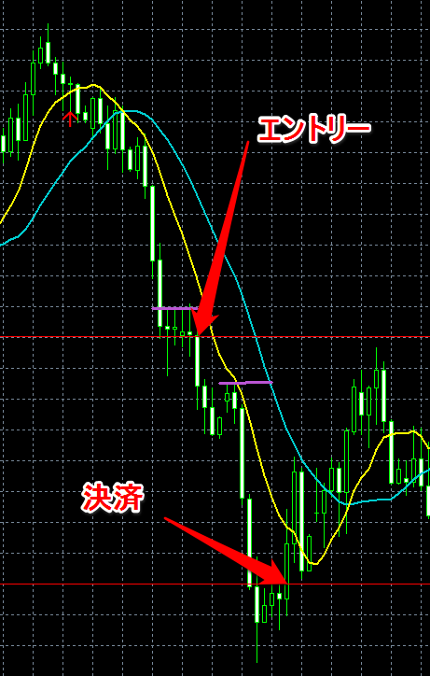
2014-04-15 | GBPUSD
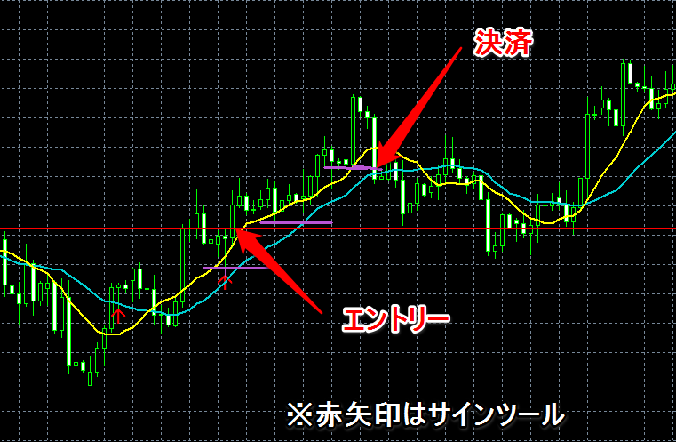

20154/21 | GBPUSD
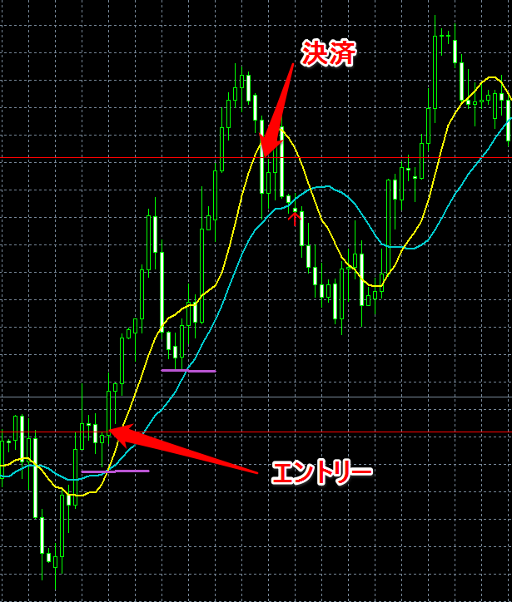

20125/19 | GBPUSD

